示意图
流量方 | creativeSpec | product type | 素材样式 | 示意图
微信公众号Banner | 133 | 4(普通链接) | 图片 | 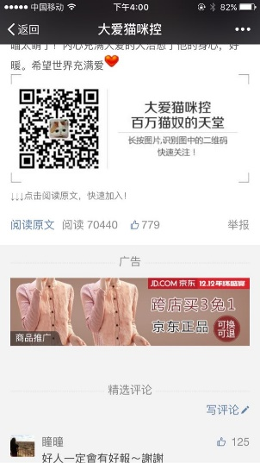
 | 134 | 4(普通链接) | 1图2文 | 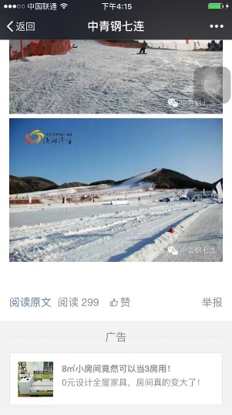
联盟开屏 | 79 | 1(普通链接) 2（Android应用） 3（iOS应用） | 图片 | 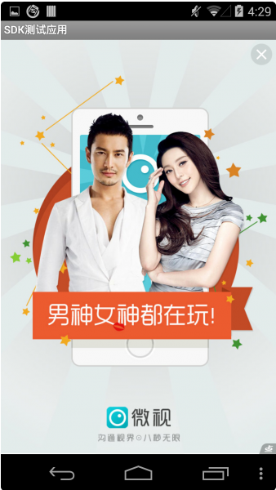
 | 80
 | 120
 | 207 | 1（普通链接） 3（iOS应用） | 1图2文 | 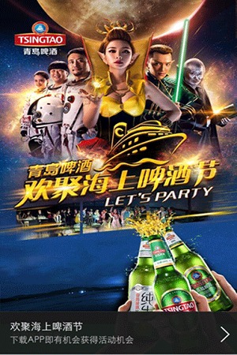
 | 208 | 1(普通链接) 2（Android应用） 3（iOS应用） | 1图2文
 | 212 | 1(普通链接) 2（Android应用） | 1图2文
联盟原生 | 147 | 1(普通链接) 2（Android应用） 3（iOS应用） | 原生 | 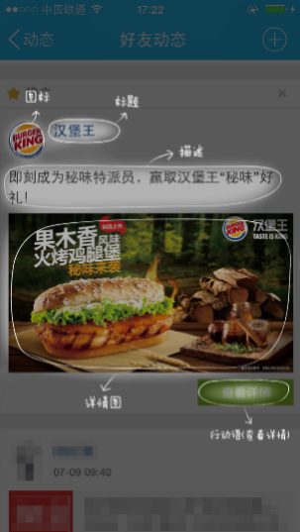 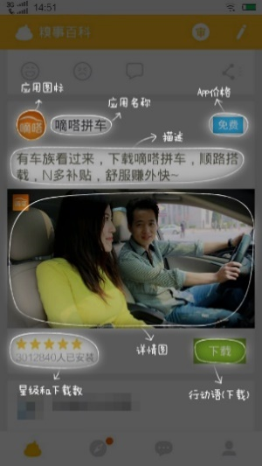

 | 148

 | 149

 | 150

普通链接
应用下载
QQ音乐开屏 | 79 | 1(普通链接) | 图片
 | 80
 | 119
 | 120
 | 124
 | 125
 | 142
QQ客户端（PC） | 96 | 1(普通链接) | 图片 | 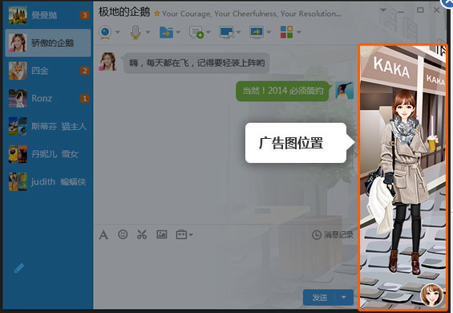
 | 99 | 1(普通链接) | 图片 | 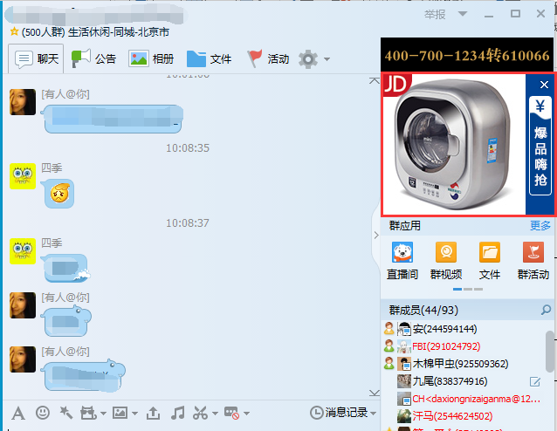
 | 23 | 1(普通链接) | 1图1文 | 
 | 12 | 1(普通链接) | 图片 | 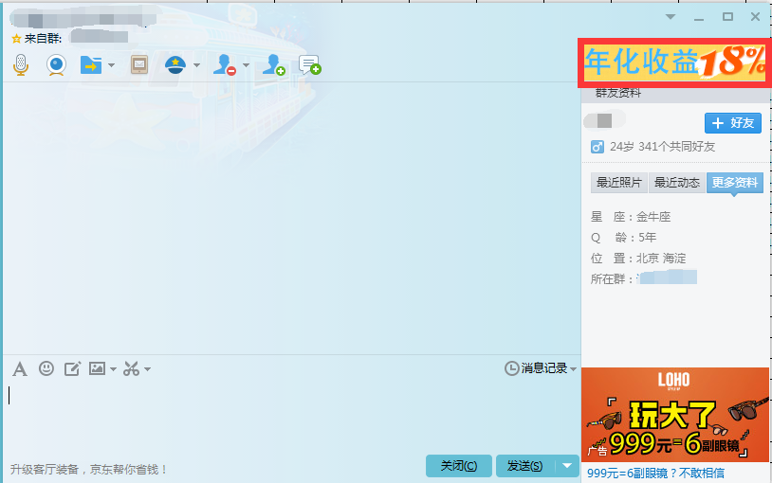
QQ空间（PC） | 2 | 1(普通链接) | 1图1文 | 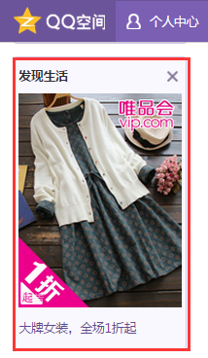
联盟插屏 | 58 | 1(普通链接) 2（Android应用） 3（iOS应用） | 图片 | 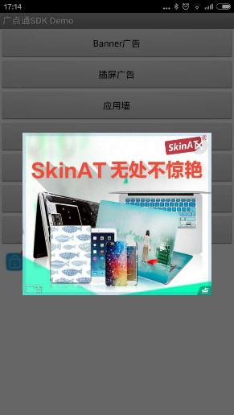

 | 59

 | 70 | 1(普通链接) 2（Android应用） | 1图2文 | 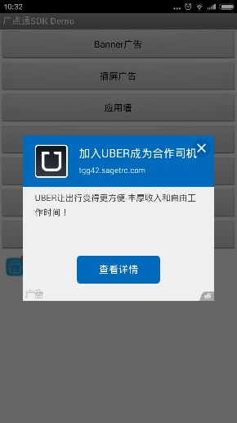 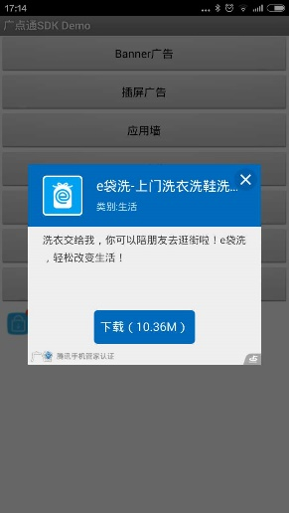
普通链接
应用下载
 | 113 | 1(普通链接) 2（Android应用） 3（iOS应用） | 图片 | 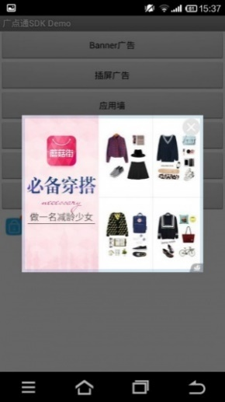

 | 114 |  | 图片
 | 90 | 3(iOS应用) | 1图2文
联盟banner | 10 | 1(普通链接) 2（Android应用） 3（iOS应用） | 图片

普通链接
应用下载
 | 28

 | 31

 | 35

普通链接
应用下载
 | 69 | 1(普通链接) 2（Android应用） | 1图2文

应用下载
 | 71 | 1(普通链接) 2（Android应用） 3（iOS应用） | 2文
普通链接
 | 89 | 3(iOS应用) | 1图2文 | 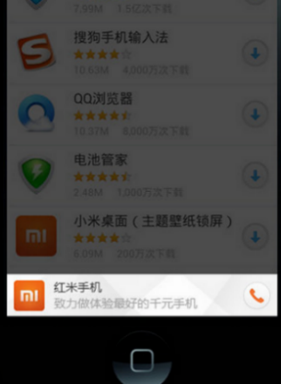
Feeds | 65 | 1(普通链接) 2（Android应用） 3（iOS应用） | 2图2文 | 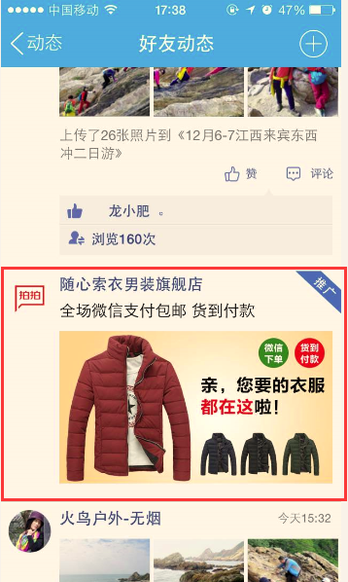 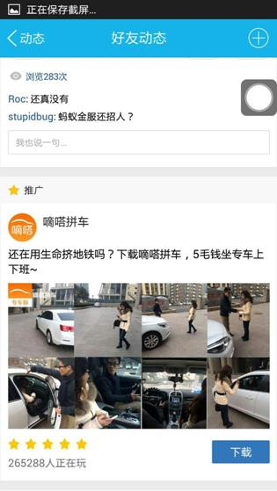

普通链接
应用下载
手Q浏览器原生 | 184 | 1(普通链接) | 1图2文 | 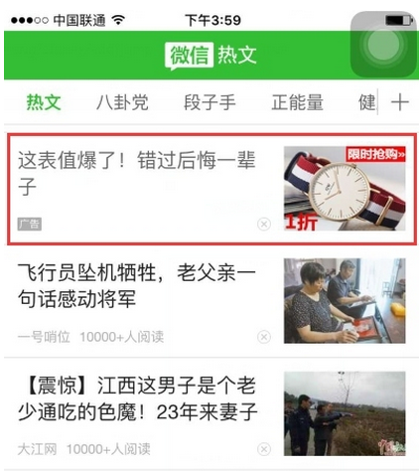
 | 210 | 1(普通链接) | 1图1文 | 